영수증
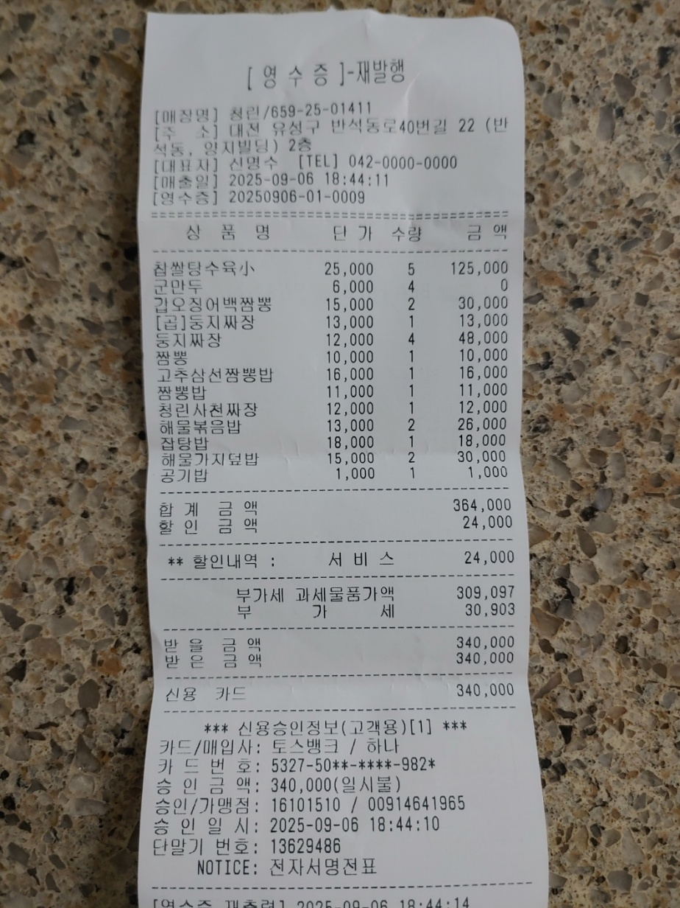
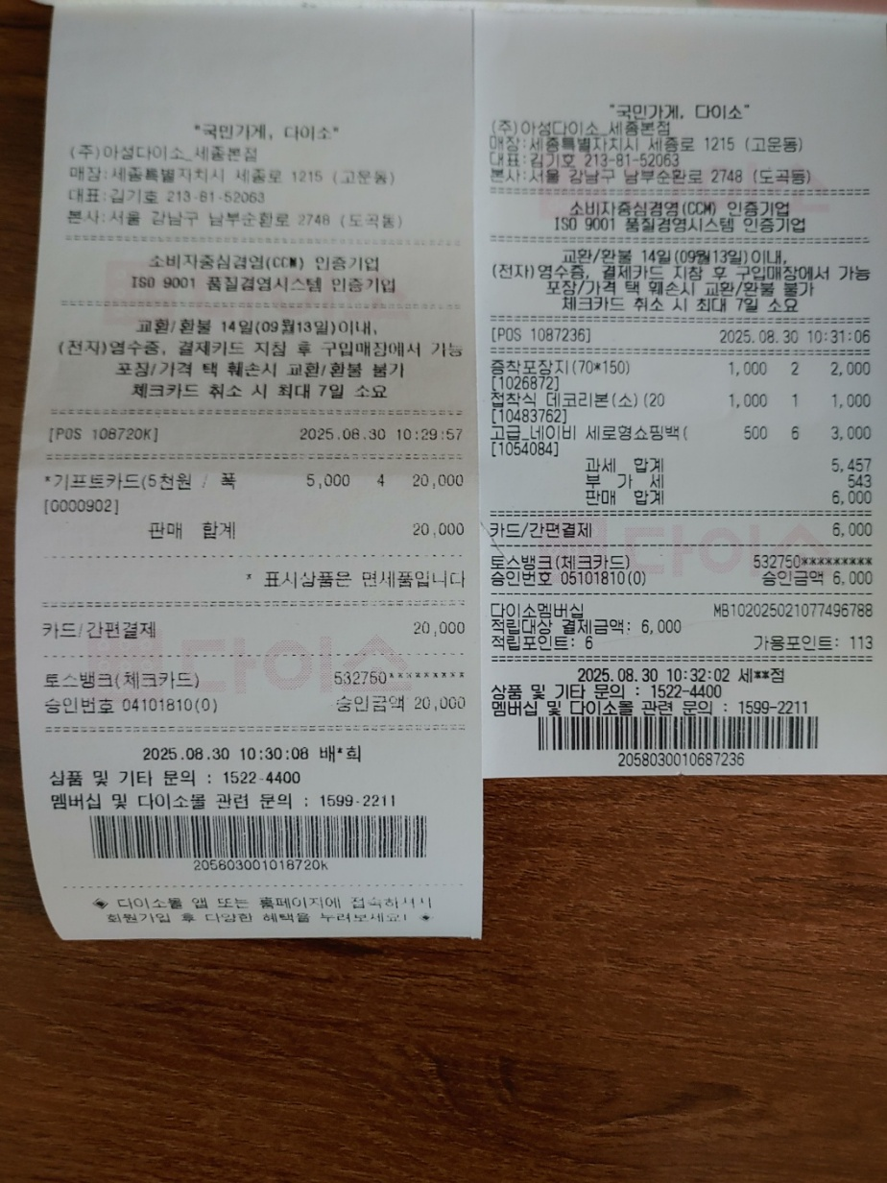
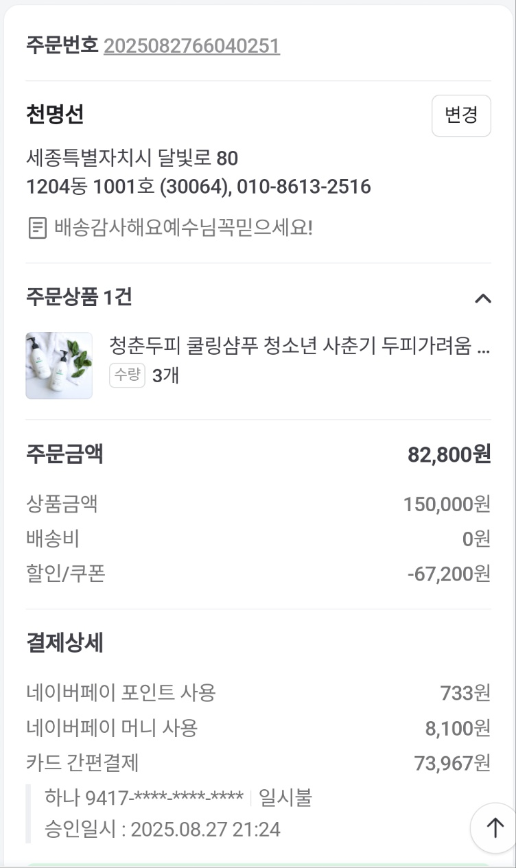
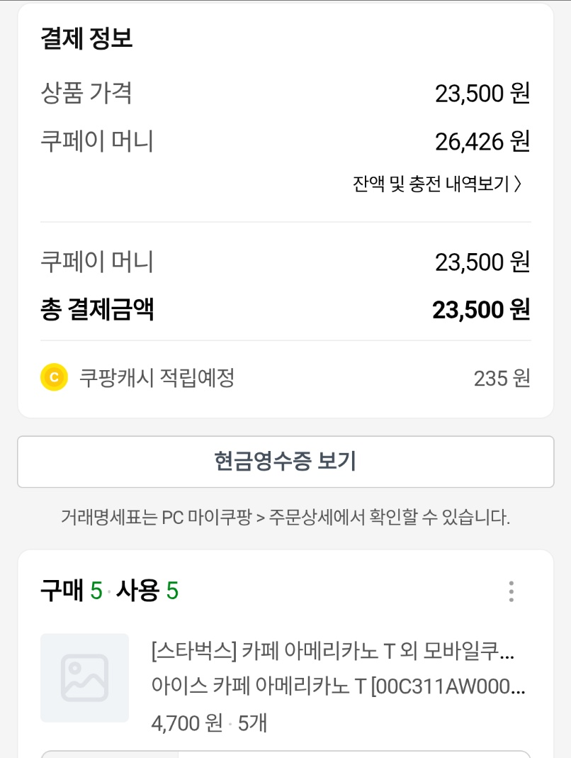
부여 청소년 수련원 사용료

2025년 8월 23~24일 (1박2일)
2025년도 전교인수련회
지출부 |  | 금 액
총사욜료 |  | 5,250,000
합계 |  | 5,250,000
*상세 내용은 견적서 및 영수증 참고 요망
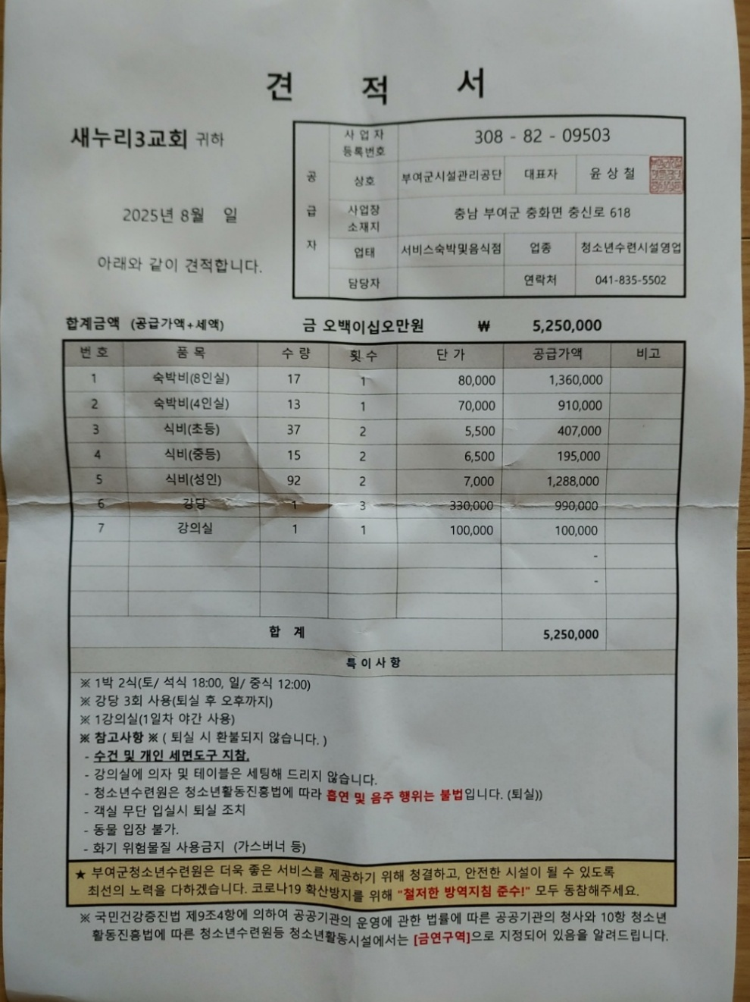
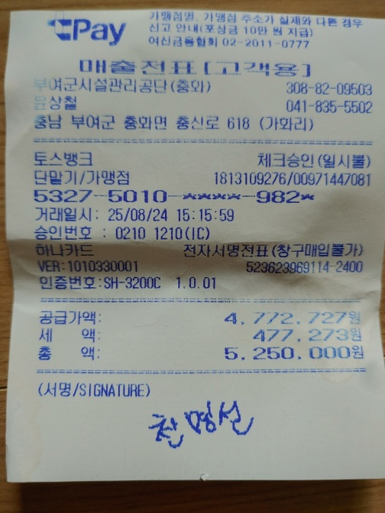

수련회 여행자 보험료

2025년 8월 22~24일 (2박 3일) 청청 수련회 포함
2025년도 전교인수련회
지출부 |  | 금 액
총사욜료 |  | 118,070
합계 |  | 118,070
*상세 내용은 영수증 참고 요망
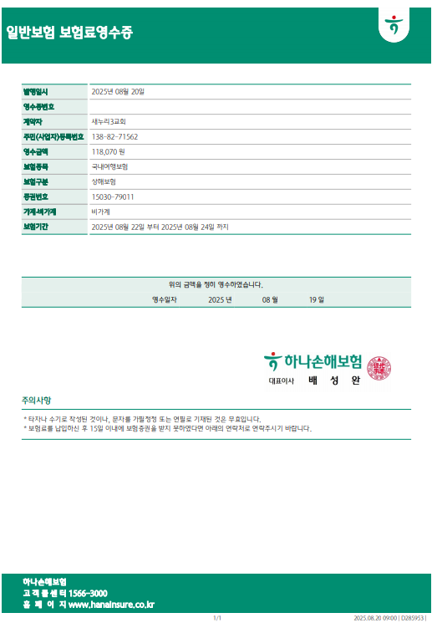

주일학교 도우미 수당

2025년 8월 23~24일 (1박 2일)
2025년도 전교인수련회
지출부 |  | 금 액
총사욜료 |  | 700,000
합계 |  | 700,000
*상세 내용은 영수증 참고 요망

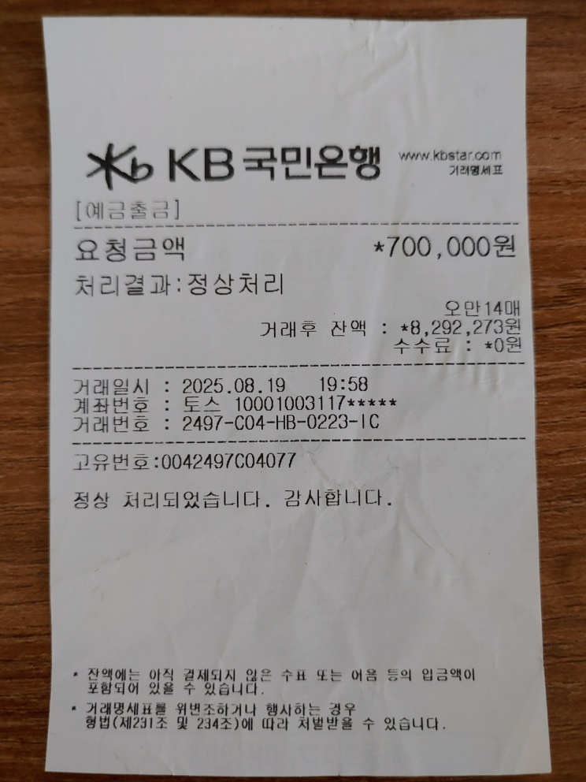

프로그램 준비물 1st

2025년 8월 23~24일 (1박 2일)
2025년도 전교인수련회
지출부 |  | 금 액

돈봉부 |  | 1,000
다이소 기프트카드 |  | 60,000
모래시계 |  | 42,000
명찰속지 |  | 44,275
종이컵 |  | 3,450
물놀이 레크레이션 물품 |  | 49,000
합계 |  | 199,725
*상세 내용은 영수증 참고 요망
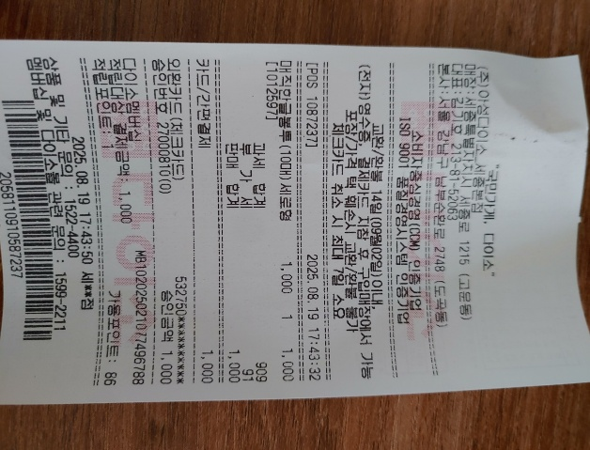
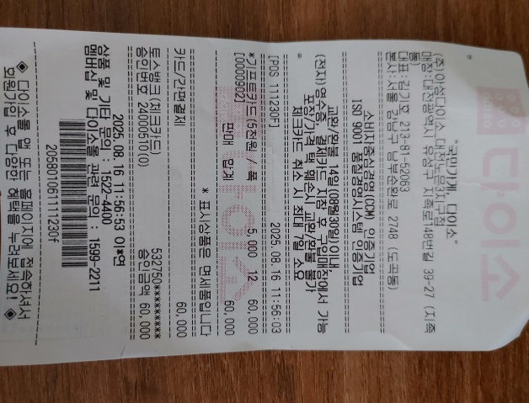
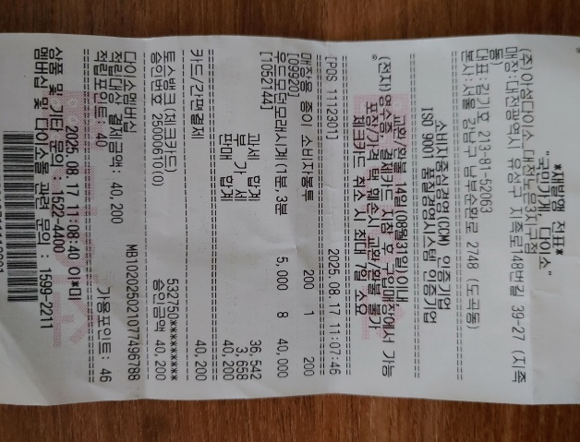

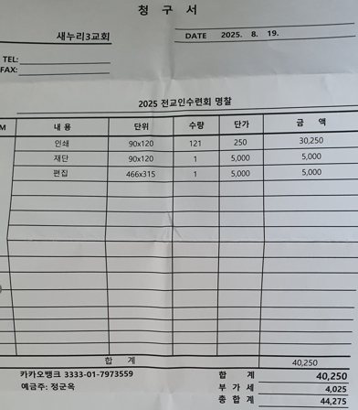
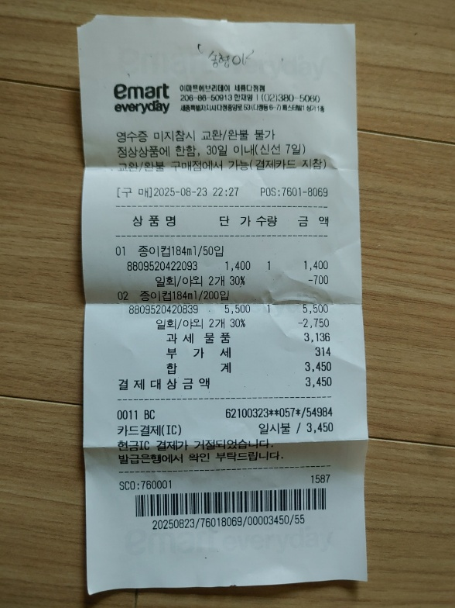
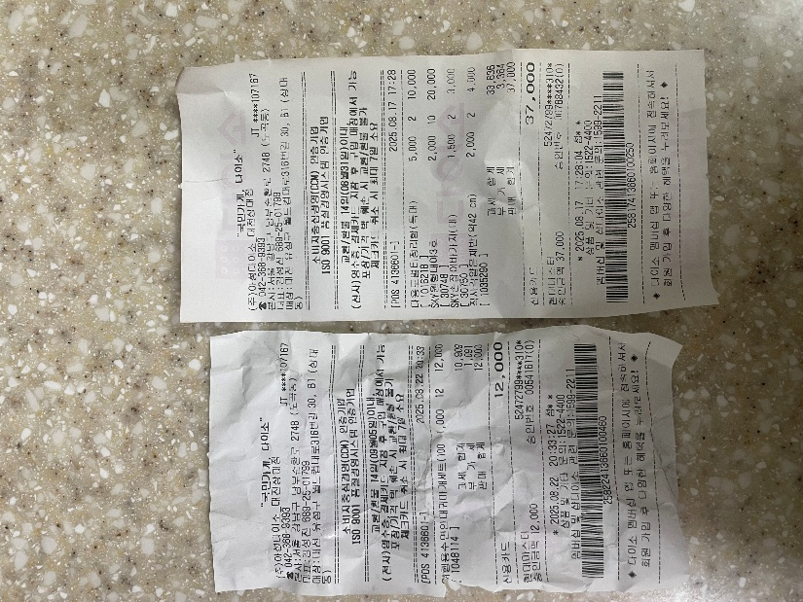

프로그램 준비물 2nd

2025년 8월 23~24일 (1박 2일)
2025년도 전교인수련회
지출부 |  | 금 액

조별미션 준비물 |  | 18,000
초등부 분반 준비물(새누리2교회) |  | 72,620
아이스브레이킹 프로그램 준비물 |  | 15,520

합계 |  | 106,140
*상세 내용은 영수증 참고 요망
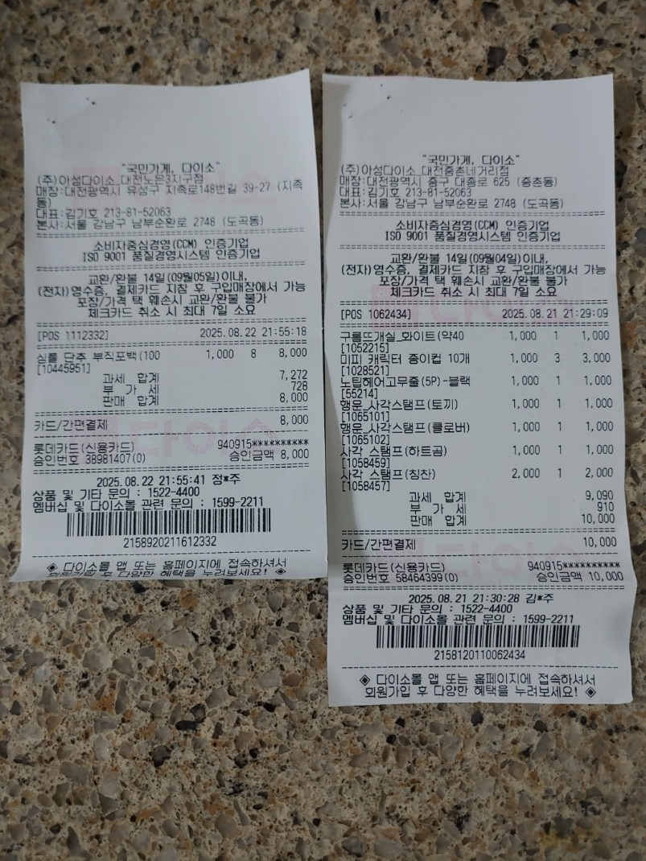
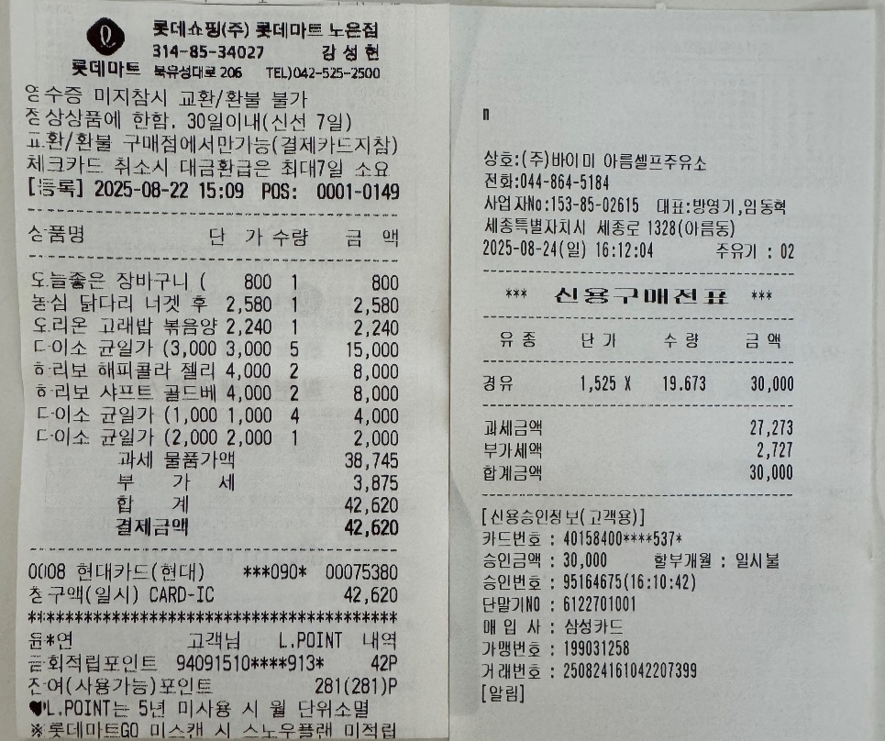

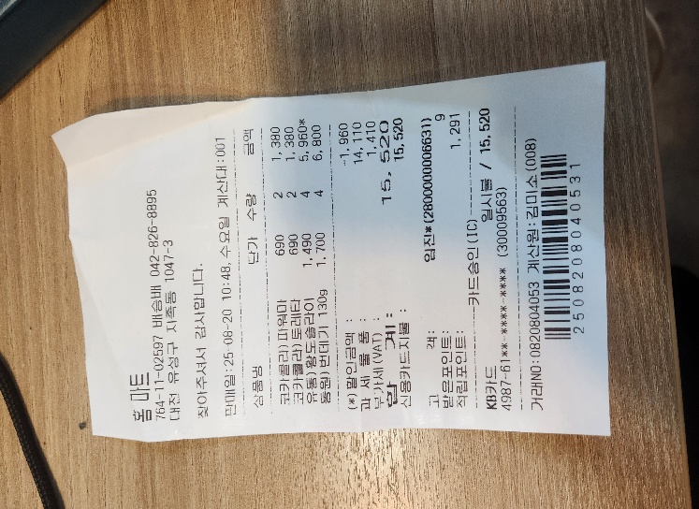

프로그램 준비물 3rd

2025년 8월 23~24일 (1박 2일)
2025년도 전교인수련회
지출부 |  | 금 액

전도사님 프로그램 준비물 |  | 85,110

합계 |  | 85,110
*상세 내용은 영수증 참고 요망

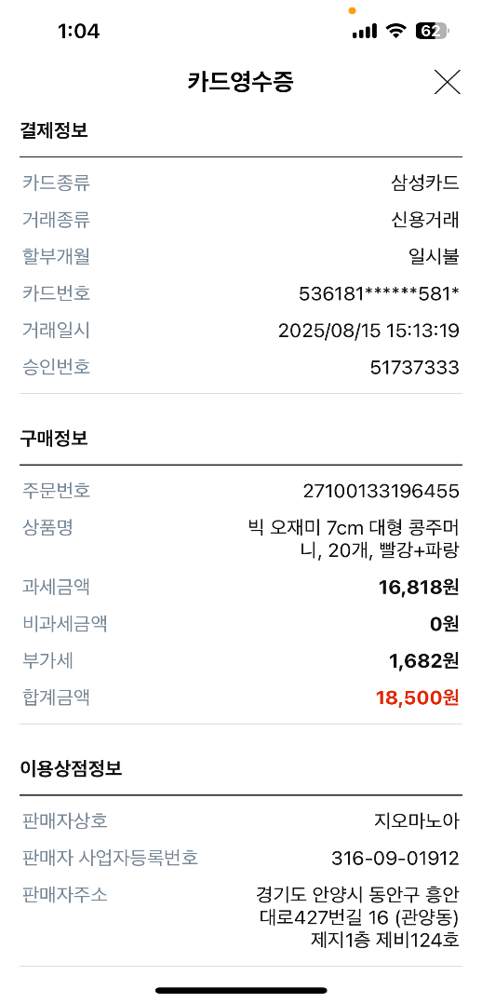
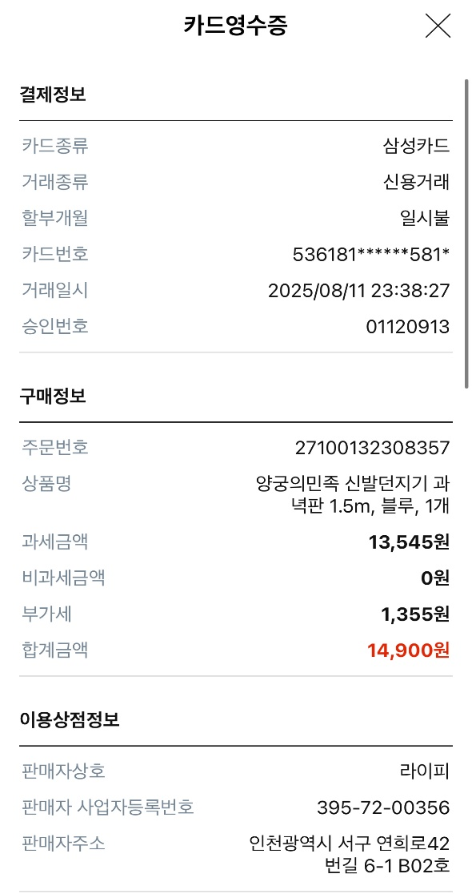
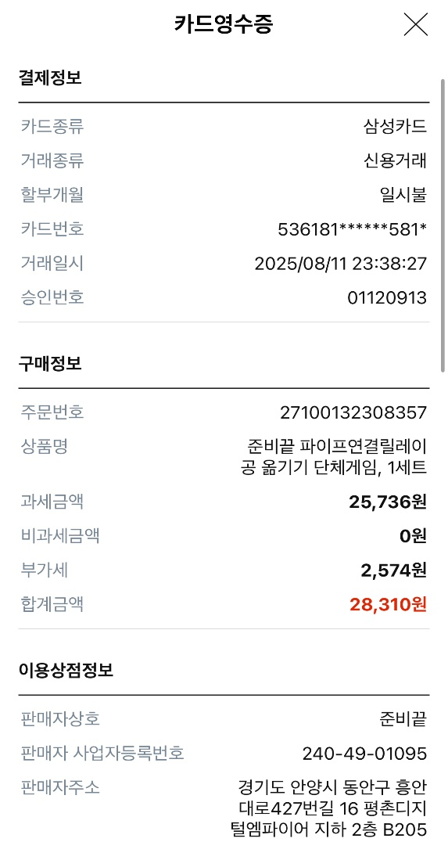
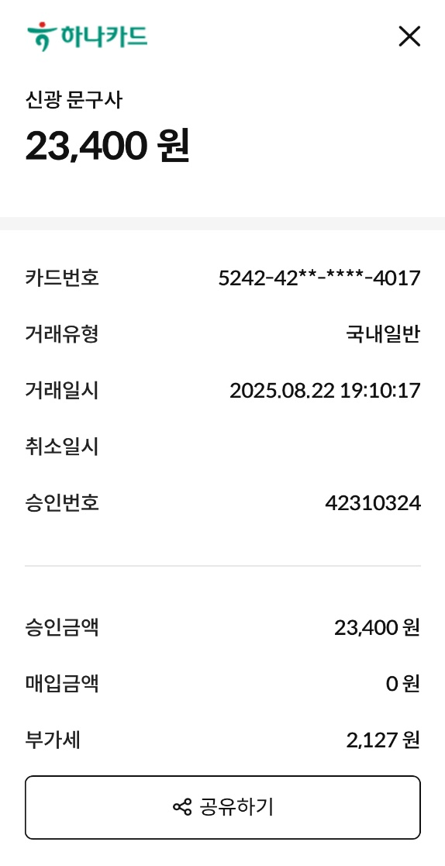

간식(조식포함) 및 상품 1st

2025년 8월 23~24일 (1박 2일)
2025년도 전교인수련회
지출부 |  | 금 액

코스트코 간식 및 상품 구매 |  | 1,194,150
사전모임 간식(아이스크림) |  | 11,960
얼음 |  | 5,960

합계 |  | 1,212,070
*상세 내용은 영수증 참고 요망
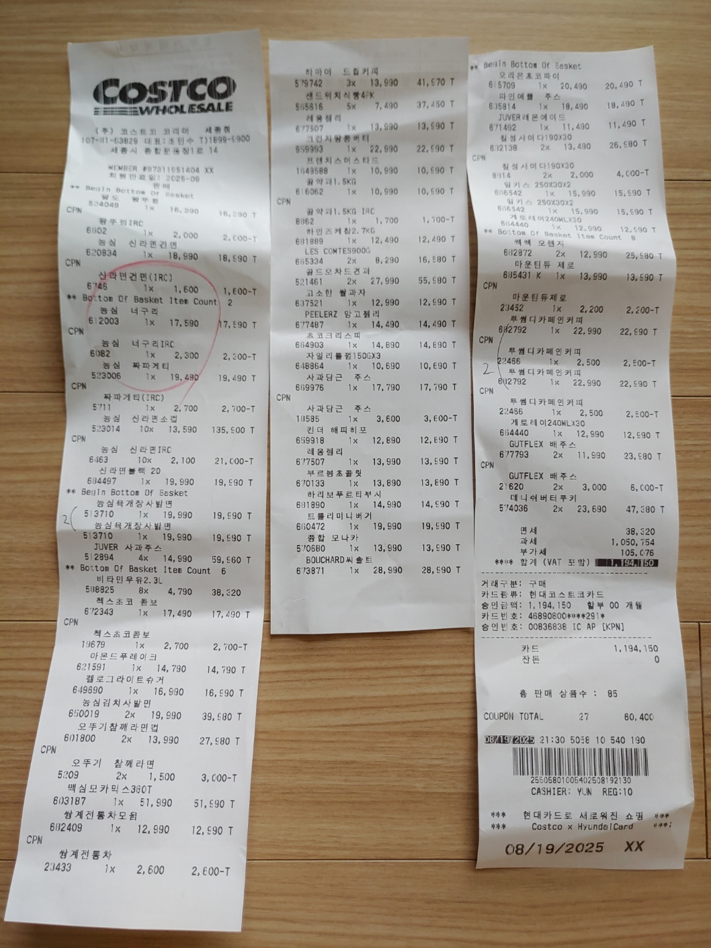
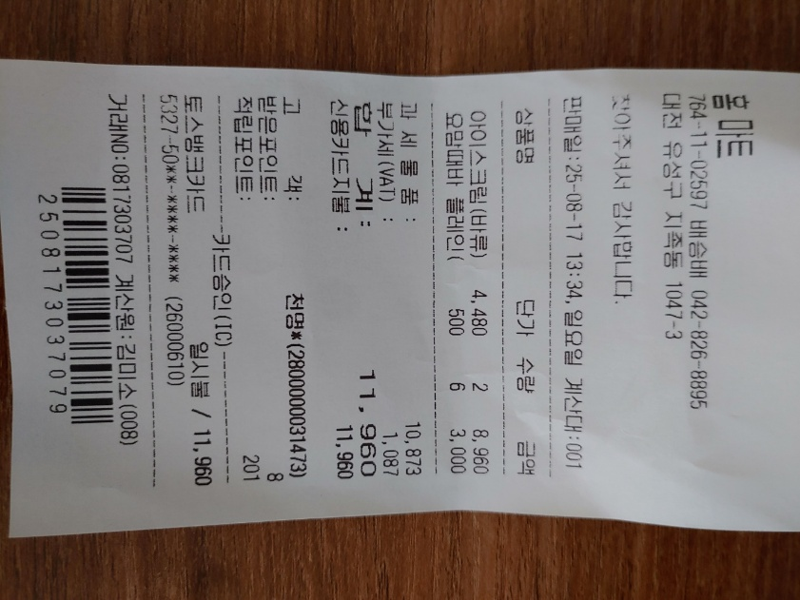

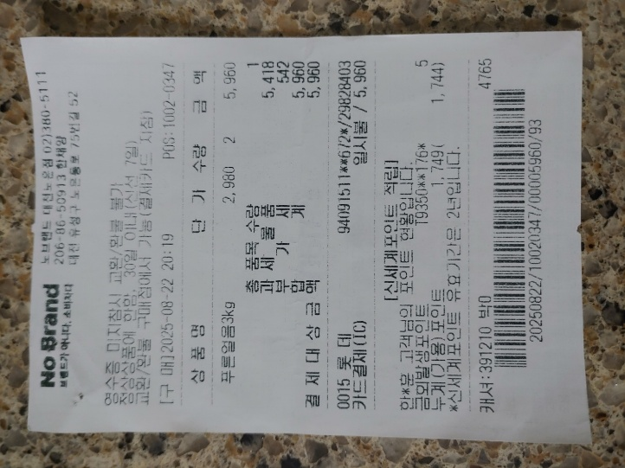

간식(조식포함) 및 상품 2nd

2025년 8월 23~24일 (1박 2일)
2025년도 전교인수련회
지출부 |  | 금 액

대전 코스트코 간식 구매 |  | 84,210
홈마트 간식 구매 |  | 140,480
얼음 추가 구매 |  | 27,200

합계 |  | 251,890
*상세 내용은 영수증 참고 요망
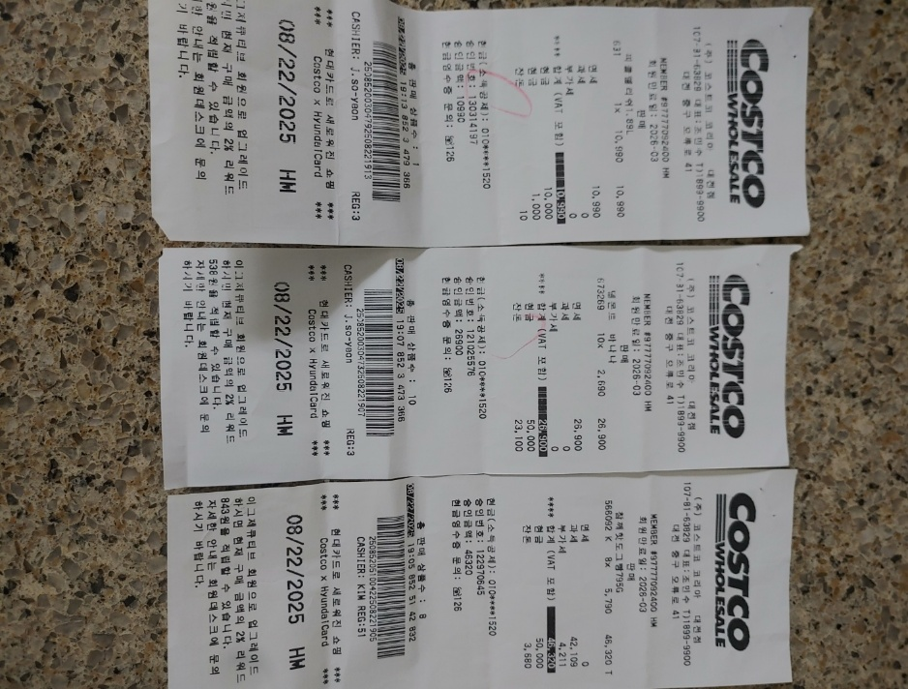
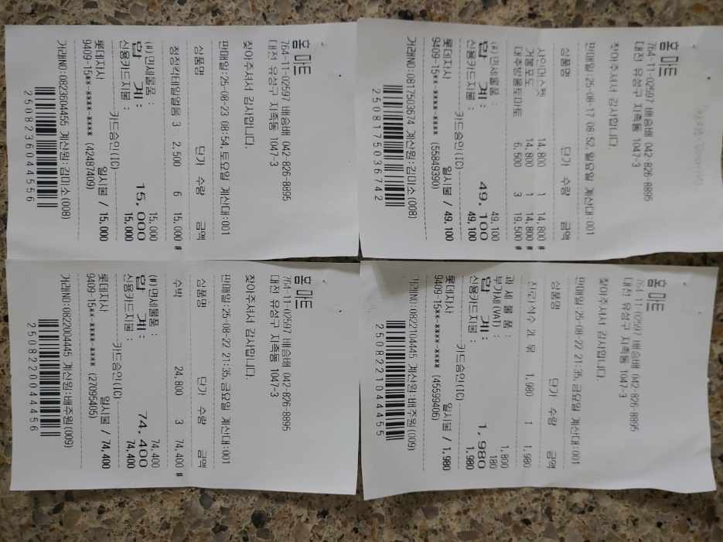

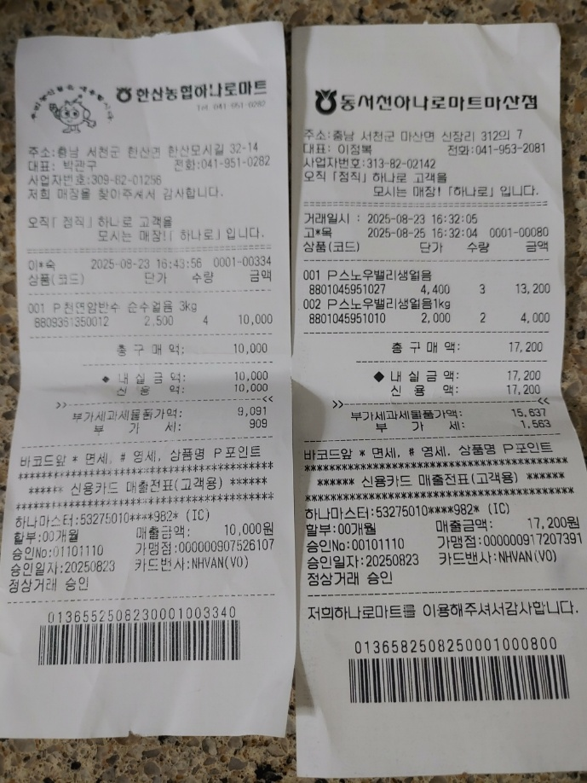

간식(조식포함) 및 상품 3rd

2025년 8월 23~24일 (1박 2일)
2025년도 전교인수련회
지출부 |  | 금 액

마트 간식 구매 |  | 189,310
치킨 구매(20박스) |  | 640,000

합계 |  | 829,310
*상세 내용은 영수증 참고 요망
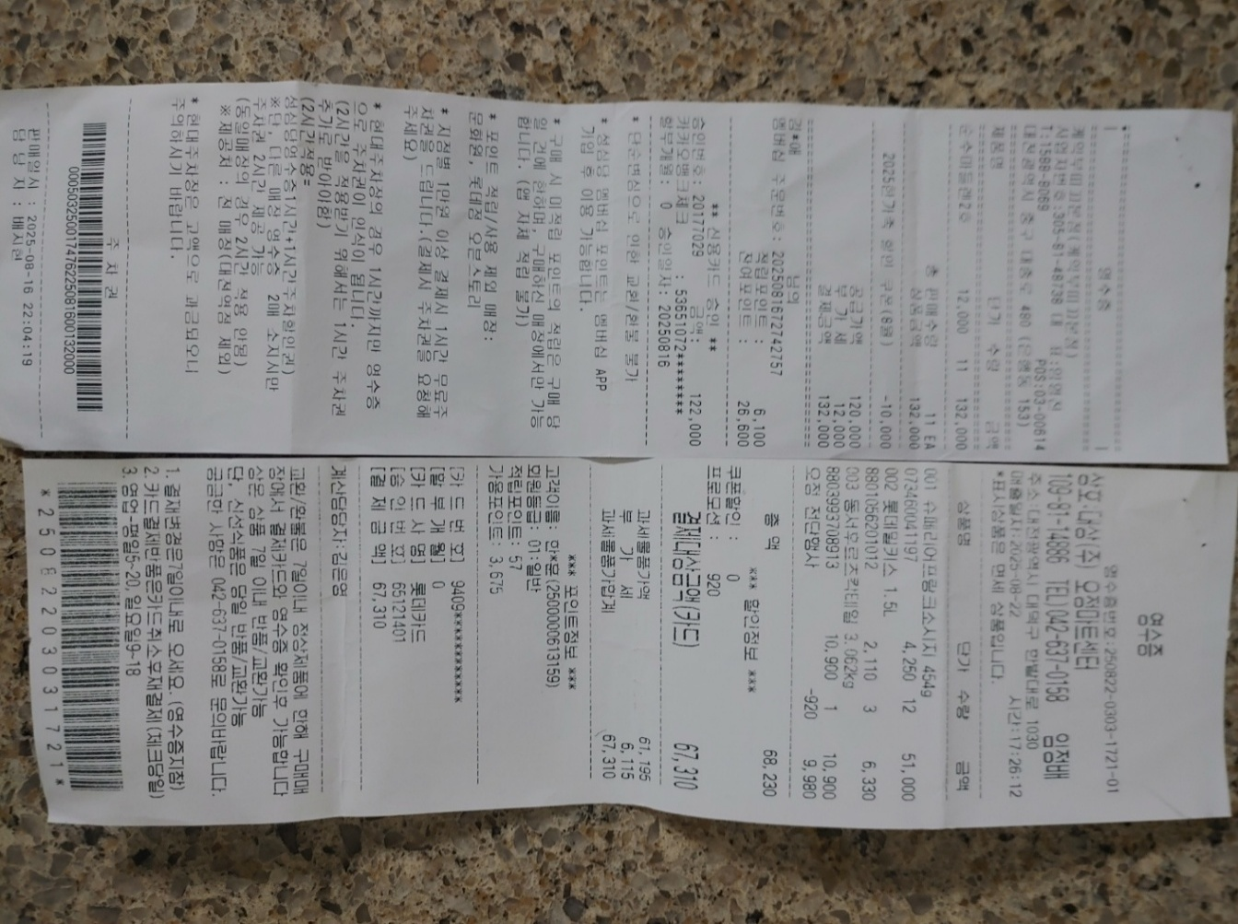
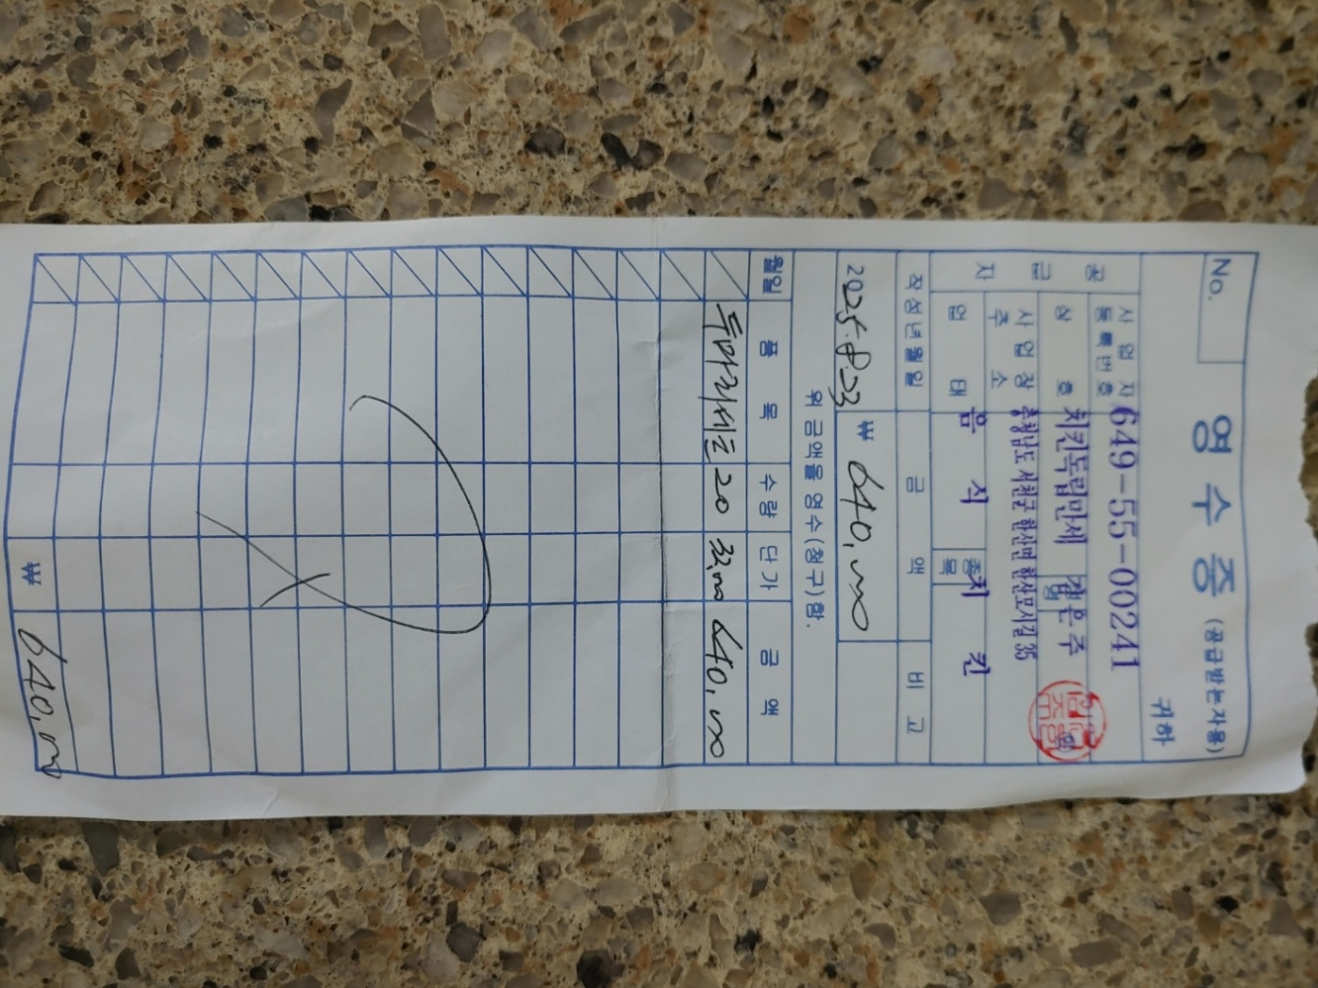

남면관광농원(수영장) 사용료

2025년 8월 23~24일 (1박2일)
2025년도 전교인수련회
지출부 |  | 금 액
총사욜료 |  | 1,300,000
합계 |  | 1,300,000
*상세 내용은 영수증 참고 요망

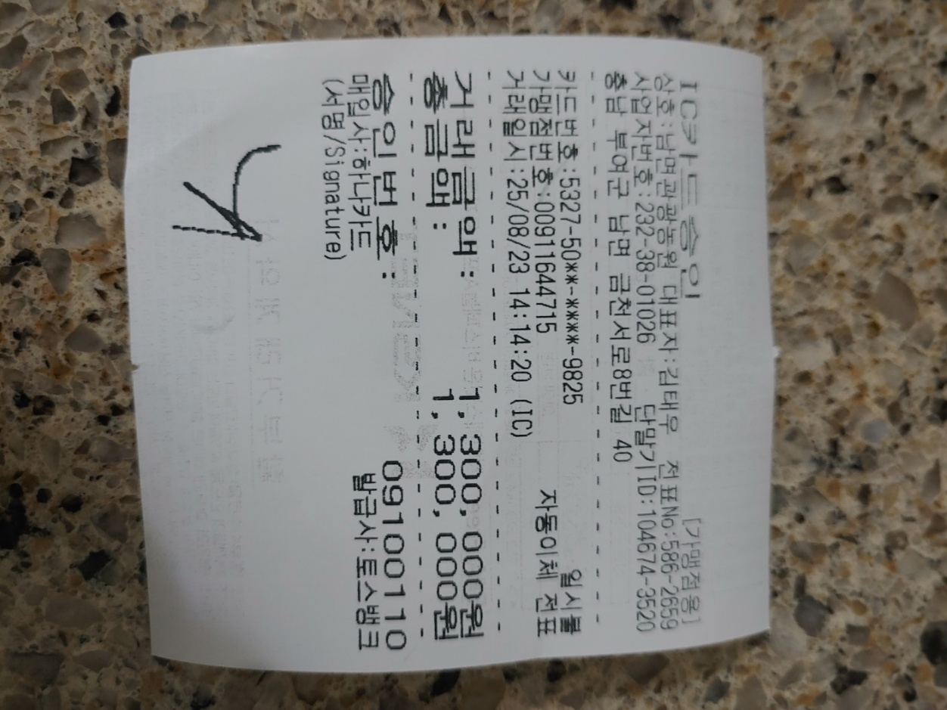

 | 강평회식 및 선물 사용료

 | 2025년 8월 23~24일 (1박2일)
 | 2025년도 전교인수련회
 | 지출부 |  | 금 액
 | 종평 회식 |  | 340,000
 | 선물(커피쿠폰) |  | 23,500
 | 선물(샴푸) |  | 73,967
 | 선물포장지 및 다이소카드 |  | 26,000
 | 합계 |  | 463,467
 | *상세 내용은 영수증 참고 요망

